상품제안서
블랑코터치펜 | 상품코드: S03437

 |  |  |  |  |  |  | 02-713-8555 | www.synergygift.co.kr
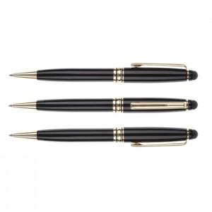

【상세/제작정보】 | ※ 기본수량 미만시 인쇄비 10,000원 별도

【인쇄/포장옵션】 | 레이저 / 에코종이케이스(그린)

【공급단가】 | 수량 | 200~ | 500~ | 1,000~ | 3,000~ | 5,000~
*VAT별도 | 단가 | 1,780원 | 1,710원 | 1,650원 | 1,580원 | 1,540원

【상품 URL】 | https://www.synergygift.co.kr:443/src/goods_detail.php?gdno=12273

